入力について
遺物把握表入力について
・行の色は1行おきに色を変える
令和４年度…【テーブルスタイル…ユーザー設定「テーブルスタイル1」】を設定。
※ただし、セルを結合しているタイトル行と「コンテナ番号」の列はテーブル外にする。
※罫線について。テーブル内の罫線は自動。外枠や区切りの太線、テーブル外の罫線は別に設定する。
令和３年度…【条件付き書式】で設定。
※範囲を選択→ホーム→条件付き書式→新しいルール→「数式を利用して、書式設定するセルを決定」→
「=MOD(ROW(),2)=1」と入力。書式→塗りつぶし・その他の色・ユーザー設定・すべて225を選択してOK。
解除する時は、条件付き書式→ルールのクリア。
※セルに別の色を塗りたい時、その都度、条件付き書式を解除。
・コメント
把握台帳（手書き）にメモが書き込んであるときは、必要に応じてコメントに書き込んでいます。
基本は表示しない設定ですが、印刷した方がよさそうなものは、個別に表示設定。（フィルターをかけると動くので注意）
・瓦類の各列のほとんどは、ドロップダウンリストから選択するようにしてあります。
個別に入力するときは、入力規制を解除。（範囲を選択→データ→データの入力規制→すべてクリア→OK）
または、同様に入力されているセルをコピーしてペースト。
入力規制（ドロップダウンリストシートとリンク）
リンク内容
・瓦以外の遺物だけを抽出するときは、「不明」列の右側の「瓦以外」の列（計算式「=COUNTA(瓦以外の列の範囲)」が入力されています）でフィルターの「0」のチェックをはずすと瓦以外の入力されている行が抽出されます。
・入力されているセルの有無を調べたいときは、テーブルの集計行を使用すると便利です。
・( ) 、< >、数字、アルファベットは半角 （列幅に収まるように）
・読めない文字は「●」で入力
・スペースは半角
・「？」は「か」で入力。 「●？」は「●？」で入力。 「？」は全角。
・2行になるものは、9ポイント、左詰め（場合によっては中央揃え）「折り返して全体表示」
・1行に収まりそうなときは、「縮小して全体を表示」
＜遺構名など＞
・基本的には注記の内容を入力する
・カクラン、表採、排土中などは遺構名欄に入力する
・「Ⅴ」→「Ⅴ層」と入力する
・日付は「890808」の書式で入力
※「昭和」「S」などがあれば、そのまま「S290210」などと入力
※日付なしは「-」を入力
・遺構名・層位の記載がない場合は空欄
・注記なしの場合、（ ）で記入
＜瓦＞
・コビキ欄…不明のときは空欄にする
・布目瓦は瓦の「片」の欄に入力
・刻書、刻字は「刻書」に統一
＜瓦以外＞
・火鉢は瓦質土器に、便槽甕は土師質土器に入力
・釉下彩は磁器に分類
・陶胎染付は染付に分類 例：●(陶胎)
・不明品は「●」だけ入力

表の体裁

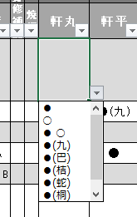
▼ボタンをクリックすると入力候補が出ます

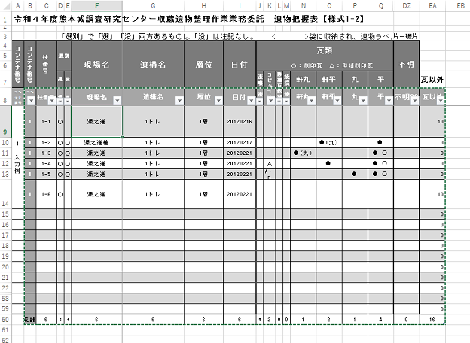
テーブルのタイトル行とタイトル列。
印刷するときなどは非表示にしています。
テーブルの集計行と瓦以外の遺物を検索するために設けた列。
印刷するときなどは非表示にしています。
緑色の点線で囲まれた範囲がテーブル

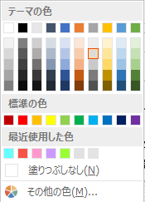
セルの塗りの色

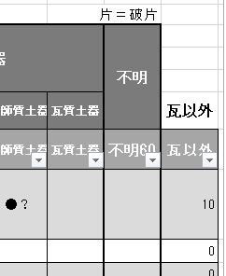

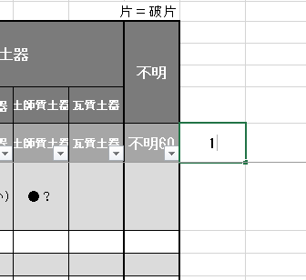
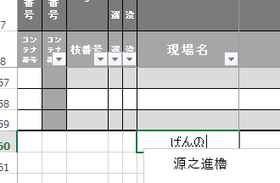

各列のデータの個数が集計される設定です

データを追加するときは、入力済の列・行の次のセルに入力すると、自動的にテーブル範囲が広がり、書式が適用されます。
集計行などを最終行・列に設定しているときは、行・列を挿入して入力します。

入力について

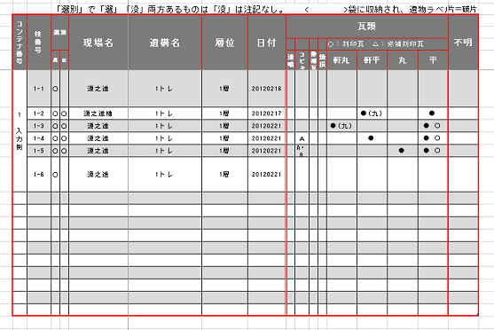

赤色の部分の罫線は別に引く

コンテナの外ラベルと内ラベルの内容が一致 →例：(宇土櫓Ⅱ)
コンテナの外ラベルと内ラベルの内容が異なる→例：(宇土櫓Ⅱ)(外)(熊本城)(内)
袋に収納されラベルが同梱されている場合 →例：<宇土櫓Ⅱ>

陶磁器入力例
肥前系 ●(器種)

在地系 ●(産地) ●器種(産地)…例：●(小代) ●蓋(網田)

コメントの書式設定
フォント…標準、MSPゴシック、８ポイント
配置…左詰め、縦位置は中央、自動サイズ調整
色と線…塗りつぶし色は自動
プロパティ…「セルに合わせて移動するがサイズは変更しない」
国産 ●器種(産地 種別)
白磁など

